Quotation TTR 011-65
QUOTATION

Quotation No |  | : | TTR 087-65 REV.1 |  |  | Date : | 09/12/2022
To |  | : | ZEAQUEST COMPANY LIMITED
 |  |  | 26/28-29,9TH FLOOR,ORAKAN BUILDING,
 |  |  | SOI CHIDLOM,PLOENCHIT ROAD,
 |  |  | LUMPINEE,PATHUMWAN
 |  |  | BANGKOK,THAILAND 10330
Attn |  | : | สหัส ลิ้มประเสริฐ (Technical Manager)
E-mail |  | : | sahasl@ksseaport.com
Tel |  | : | 0644695525
Subject |  | : | Deck for Mermaid Sapphire

We are pleased to provide quotation as per the following details :
Item | Description |  |  | Qty | UM | Unit Price | Total Amount (THB) | ต้นทุน | 20% | รวม | ค่าส่ง | ขาย
1 | Cordless Drill Set, Compact household drill/driver for a variety of drilling and screw driving (18 V). |  | Offer สว่านกระแทกไร้สาย (พร้อมแบตเตอรี่) MAKITA M011-HP488DWE 13 มม. 18 โวลต์ | 1 | Set | 6,088.00 | 6,088.00 | 4,990.00 | 998.00 | 5,988.00 | 100.00 | 6,088.00

2 | cockroach killer spray (600ml) |  | Offer Baygon | 4 | Doz | 1,469.00 | 5,876.00 | 1,224.00 | 244.80 | 1,468.80 | รวมแล้ว
3 | Spare needle supporter dia: 3 mm, For jet chisle JEX - 24 |  | 100pcs/box | 5 | Ea | 660.00 | 3,300.00 | 550.00 | 110.00 | 660.00 | รวมแล้ว
4 | Soap tray "cotto" |  | CT0314(HM) | 6 | Ea | 798.00 | 4,788.00 | 665.00 | 133.00 | 798.00 | รวมแล้ว
5 | Nylon rope 2 mm x 50M |  | Offer size 4mm. | 1 | roll | 410.00 | 410.00 | 300.00 | 60.00 | 360.00 | 50.00 | 410.00
6 | Nylon rope 12 mm x 100M |  |  | 2 | roll | 2,190.00 | 4,380.00 | 1,825.00 | 365.00 | 2,190.00 | รวมแล้ว
7 | Glove Nylon, Anti-slip "Maxi-Flex Ultimate 42-874" |  | Offer Glove Nitrile size L | 4 | Doz | 439.00 | 1,756.00 | 324.00 | 64.80 | 388.80 | 50.00 | 438.80
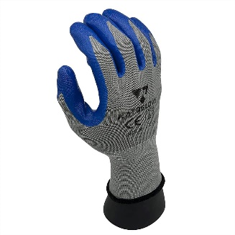
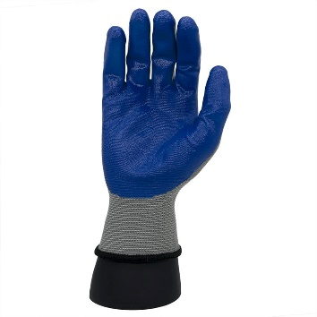
 |  |  | มาตราฐาน CE และ EN388(4121)

8 | Nail 2" |  |  | 3 | Kg | 86.00 | 258.00 | 72.00 | 14.40 | 86.40 | รวมแล้ว
9 | Nail 1 1/2" |  |  | 3 | Kg | 88.00 | 264.00 | 73.00 | 14.60 | 87.60 | รวมแล้ว
10 | Flat paint brushes 2" |  |  | 1 | Doz | 331.00 | 331.00 | 276.00 | 55.20 | 331.20 | รวมแล้ว
11 | Angle radiator brushes(Dog leg brushes) 2" |  |  | 1 | Doz | 331.00 | 331.00 | 276.00 | 55.20 | 331.20 | รวมแล้ว
12 | Mini paint roller wool 100mm |  | For Spare mini roller 100mm | 50 | EA | 22.00 | 1,100.00 | 18.00 | 3.60 | 21.60 | รวมแล้ว
13 | Side cutting plier |  | Offer size 6" Solo brand | 2 | EA | 186.00 | 372.00 | 155.00 | 31.00 | 186.00 | รวมแล้ว
14 | Air Impact Wrenches 1/2" (NIKO) |  |  | 1 | Set | 3,020.00 | 3,020.00 | 2,350.00 | 470.00 | 2,820.00 | 200.00 | 3,020.00
15 | Barrier tape Black-Yellow 50 mm x 200M |  | Offer 70mm x 200M | 6 | roll | 228.00 | 1,368.00 | 190.00 | 38.00 | 228.00 | รวมแล้ว
16 | Barrier tape Red-white 50 mm x 200M |  | Offer 70mm x 200M | 6 | roll | 228.00 | 1,368.00 | 190.00 | 38.00 | 228.00 | รวมแล้ว
17 | Anti-slip tape 4" |  | Offer 3M size 2" x 60' black color | 6 | roll | 2,428.00 | 14,568.00 | 2,015.00 | 403.00 | 2,418.00 | 10.00 | 2,428.00
 |  |  | For item 17 Less time 25-30 days |  |  |  |  |  | -
18 | Rubber packing for watertight door WxHxL: 50mmx 20mm x 20M |  |  | 3 | roll | 2,640.00 | 7,920.00 | 2,200.00 | 440.00 | 2,640.00 | รวมแล้ว
19 | Rubber packing for watertight door WxHxL: 38mmx 20mm x 20M |  |  | 3 | roll | 2,040.00 | 6,120.00 | 1,700.00 | 340.00 | 2,040.00 | รวมแล้ว
20 | Rubber packing for watertight door WxHxL: 25mmx 20mm x 20M |  |  | 3 | roll | 1,560.00 | 4,680.00 | 1,300.00 | 260.00 | 1,560.00 | รวมแล้ว
21 | Door closer |  | Offer โชคอัพประตู เปิดค้างได้ VPP DC100 รับ นน.120 กก. | 5 | set | 2,400.00 | 12,000.00 | 2,000.00 | 400.00 | 2,400.00 | รวมแล้ว

 | Note | : | Less time 3-5 days. |  |  | Total | 80,298.00
 |  |  |  |  |  | VAT 7% | 5,620.86
 | Term of Payment |  | เครดิต 30วัน หลังจากส่งมอบสินค้าแล้วเสร็จ |  |  | Grand Total | 85,918.86

We look forward to receive the confirmation from you soon.
 |  |  |  |  | Yours Faithfully | Approved By

 |  |  |  |  | ………………….………….. | ………………………….
 |  |  |  |  |  | Mr.Pumpath Riththipithchai
 |  |  |  |  |  | Director

 |  | Thanthara Co-operation Co.,Ltd.
 |  | 15/128 Soi Thiantalay 7 Bang Khun Thian Chai Thale Road Samae Dam, Bang Khun Thian Bangkok 10150
 |  | Contact person : Pumpath Riththipithchai 098-7949626 E-mail: info@thanthara.co.th

